Dominio GPALIBA
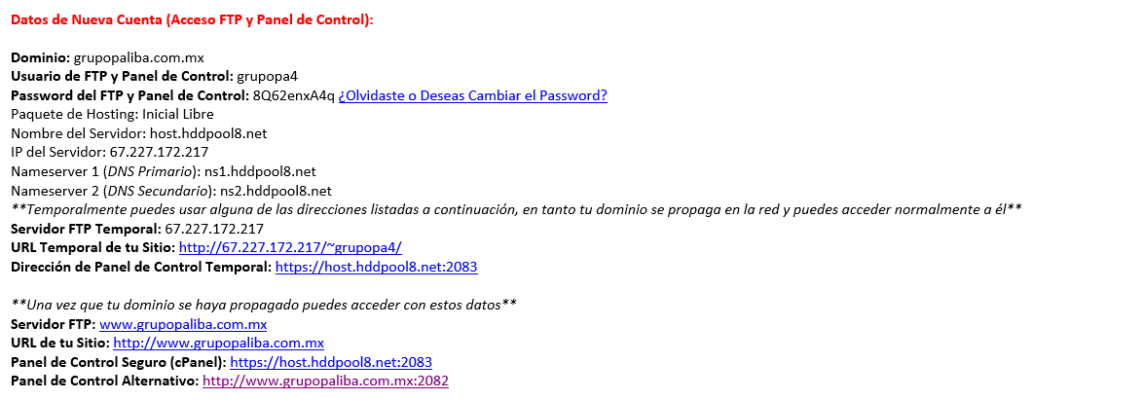
USUARIO
grupopa4
PASSWORD
8Q62enxA4q

CORREOS
Correo | Password | Almacenamiento | Columna1
licitaciones@grupopaliba.com.mx | bhduL3mz81. | Ilimitado
licitaciones1@grupopaliba.com.mx | bhduL3mz81. | Ilimitado
sistemas@grupopaliba.com.mx | bhduL3mz81. | Ilimitado
proyectos@grupopaliba.com.mx | bhduL3mz81. | Ilimitado
compras@grupopaliba.com.mx | bhduL3mz81. | Ilimitado
contabilidad@grupopaliba.com.mx | bhduL3mz81. | Ilimitado
soporte@grupopaliba.com.mx | bhduL3mz81. | Ilimitado
soporte2@grpopaliba.com.mx | bhduL3mz81. | Ilimitado
coord_operaciones@grupopaliba.com.mx | bhduL3mz81. | Ilimitado
sistemas4@grupopaliba.com.mx | bhduL3mz81. | Ilimitado | CESAR
dpto_compras@grupopaliba.com.mx | bhduL3mz81.
grupo.paliba.atc@gmail.com | P@lib@72
Hospedando
Correo | Password | Columna1
lorenzo_bujaidar@hotmail.com | 170774
coord_proyectos@grupopaliba.com.mx | gpalib@.2019
proyectos@grupopaliba.com.mx | Grupopaliba72.
 |  | bhduL3MZ81.
grupopaliba1 | gpalib@.2020

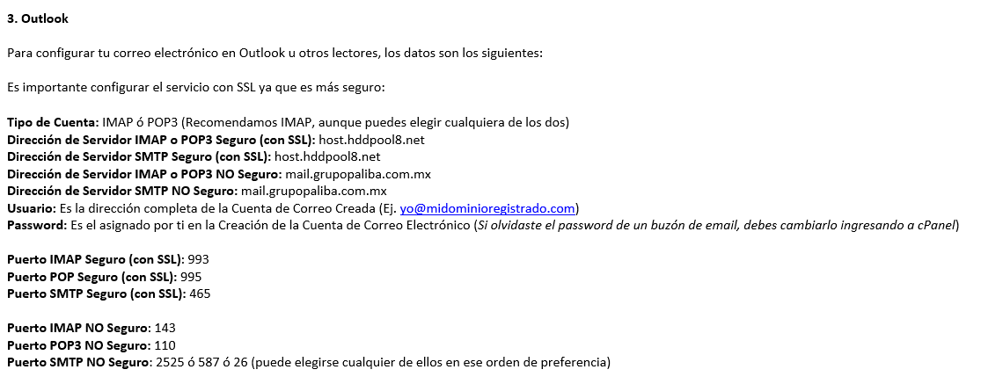
BD: grupopa4_helpdesk
Usuario | Password
grupopa4_hd | grupop@liba1

 | host.hddpool8.net

APSOLAR
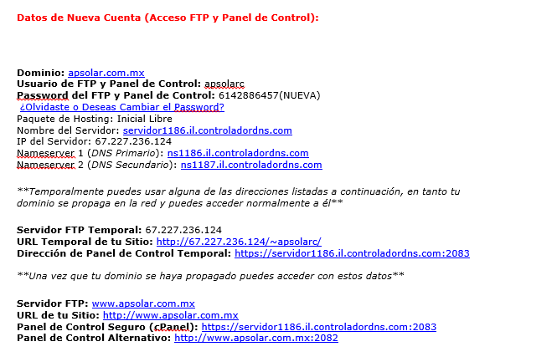
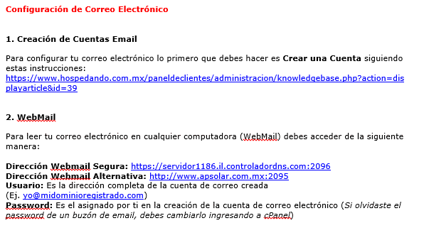
DOMINIO
www.apsolar.com.mx

CPANEL USUARIO Y PASSWORD |  |  |  | PUERTO | 2083
USUARIO |  |  | PASSWORD |  | MODEM INFINITUM APSOLAR |  | AP Solar Wireless 2.4
apsolarc |  |  | 6142886457 |  | Usuario
 |  |  |  |  | Telmex
 |  |  |  |  | Password:
CUENTAS DE CORREO |  |  |  |  | (arroba)psolar72
ventas@apsolar.com.mx |  |  | CORREO
a(la a es arroba)ps0lar72 |  |  | CONTRASEÑA |  | TEAMVIEWVER APSOLAR
recepcion@apsolar.com.mx |  |  | CORREO |  | ID | PASSWORD
a(la a es arroba)ps0lar72 |  |  | CONTRASEÑA |  | 942469096 | apsolar72

CHAT EN LINEA ZOPIM
https://dashboard.zopim.com
USUARIO/CORREO | recepcion@apsolar.com.mx
PASSWORD: | a(la a es arroba)ps0lar72

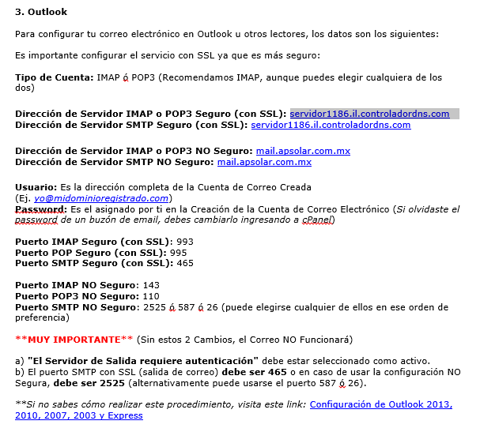
CONTADOR DE VISITAS: | https://apsolar.com.mx:2083/cpsess5520674864/tmp/apsolarc/webalizer/index.htmlÇ
 |  | EN CPANEL E IR A WEBALIZER

AdminWorks
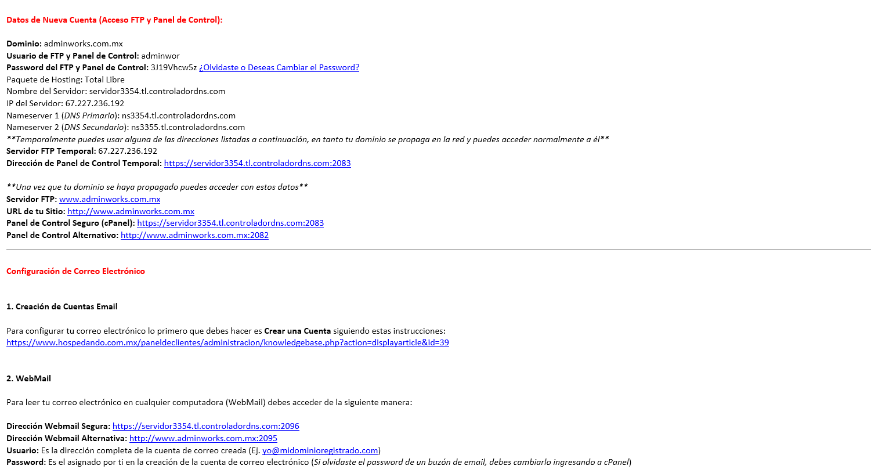
Usuario | Contraseña
adminwork | (arroba)@pt0ner72.

Correos |  | Passwords
soporteweb@adminworks.com.mx |  | arrobapt0n3r1.
administrador@adminworks.com.mx

APQUIMICA CORREOS
CORREO | CONTRASEÑA
gerente_servicios@apquimica.com.mx | (arroba)pquimica.2018
soporte@apquimica.com.mx
gerente_operaciones@apquimica.com.mx
director@apquimica.com.mx
ingeniero_consultor@apquimica.com.mx
ldier@apquimica.com.mx

FACEBOOK DE BOLSA DE EMPLEO 2019
CORREO | CONTRASEÑA
addminworks72@gmail.com | adminworks72

CLOUD GOOGLE CONSOLA MAPS API
CORREO | CONTRASEÑA
addminworks72@gmail.com | jesussoto27

PAGO X CONSUMO: FACTURACION 200 DLRS MENSUAL GRATUITO | 7 DLLRS X CDA 1000 CARGAS DE MAP MENSUAL = 28 MIL DE CARGAS GRATUITAS

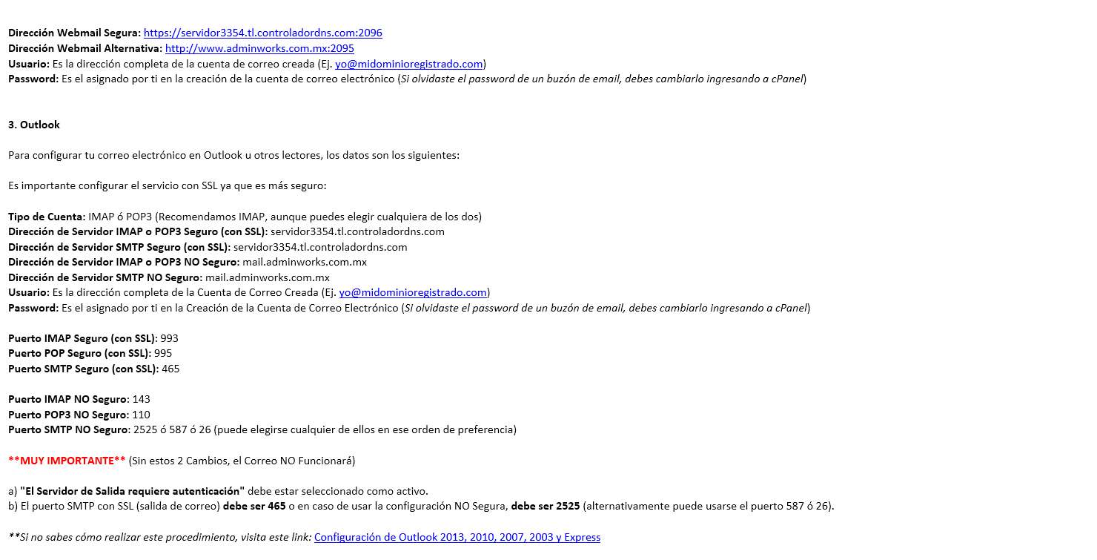

EMPRESAS REGISTRADAS EN ADMINWORKS
CORREO | CONTRASEÑA | EMPRESA
coord_rh@aptoner.com.mx | aptoner72 | APTONER
rh@aptoner.com.mx | sacomer72 | SACOMER

PROPUESTA DE ADWORDS 2019 - MARZO

 |  |  | ADMINWORKS - DB

 |  |  | Usuario | Contraseña | Nombre de base de datos
 |  |  | adminwor_admin | adminworks.2019 | adminwor_db

Tienda APTONER
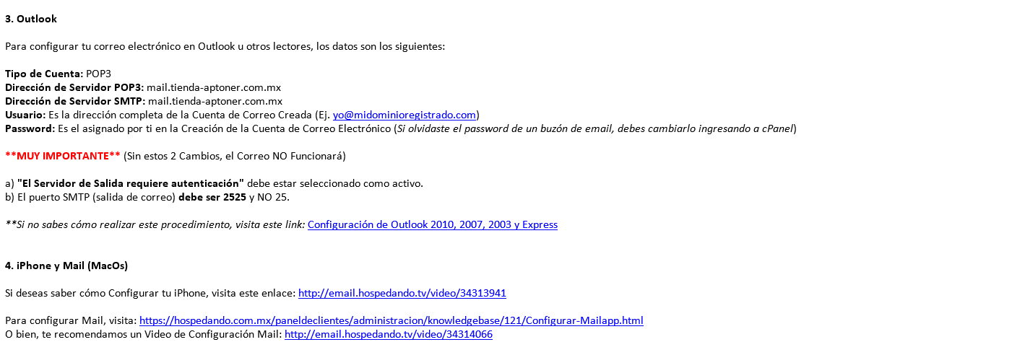
TIENDA-APTONER.COM.MX

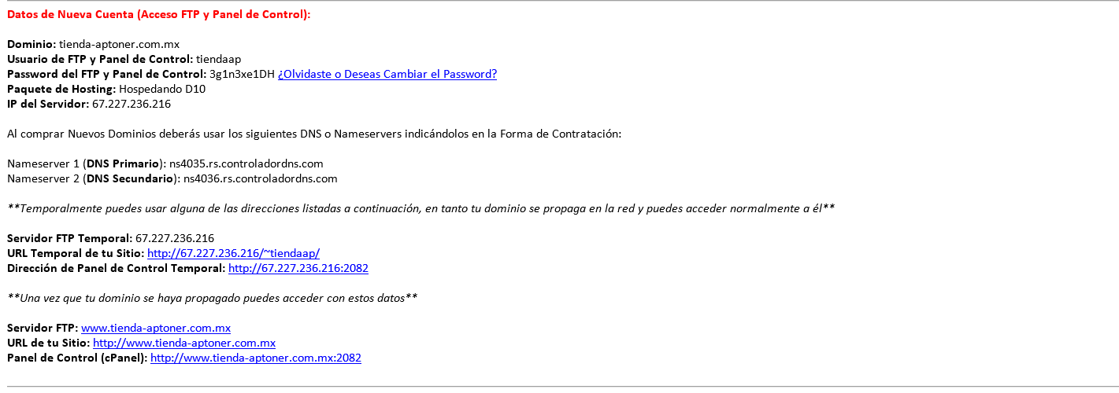
Usuario | Contraseña
tiendaap | (Arroba)pt0ner72.

CORREOS
Correo | Contraseña
administrador@tienda-aptoner.com.mx | (arroba)pt0ner74
administrado por excel

ADMINISTRACION APTONER.COM.MX
LINK: http://aptoner.com.mx/wp-login.php
USUARIO | CONTRASEÑA
admin | jesussoto1
**USUARIO ADMINISTRADOR WEB**

HELPDESK-APTONER
PANEL TEMPORAL SEGURO
https://servidor1112.il.controladordns.com:2083
Usuario | Password | usuario autoservicios | password
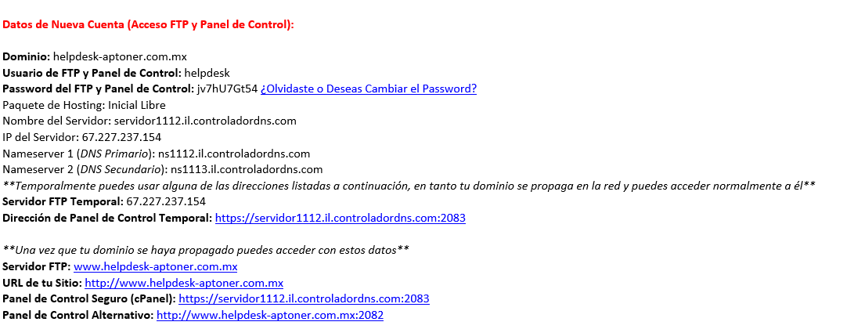
helpdesk | apt0n3r@72. | bafar | apt0n3r@72.

DROPBOX SISTEMAS 2018-2019
Usuario | Password
sistemas@helpdesk-aptoner.com.mx | (arroba)pt0ner.

Correo | Password | Responsable
support@helpdesk-aptoner.com.mx | apt0ner. | Soporte HD
support2@helpdesk-aptoner.com.mx | apt0ner. | Soporte HD
admin@helpdesk-aptoner.com.mx | apt0n3r@72. | admin
noreply@adminworks.com.mx | adminworks.2018 | admin 2
sistemas@helpdesk-aptoner.com.mx | apt0ner. | Kevin
sistemas4@helpdesk-aptoner.com.mx | apt0n3r@72. | Mario
BD | Usuario | Password
helpdesk_incidencias | helpdesk_aptoner | helpdesk.2018
helpdesk_faveo | helpdesk_admin | helpdesk.2018

USUARIOS HELPDESK
Usuario | Correo | Password | APTONER
Reyna Orozco | licitaciones2@aptoner.com.mx | aptoner75
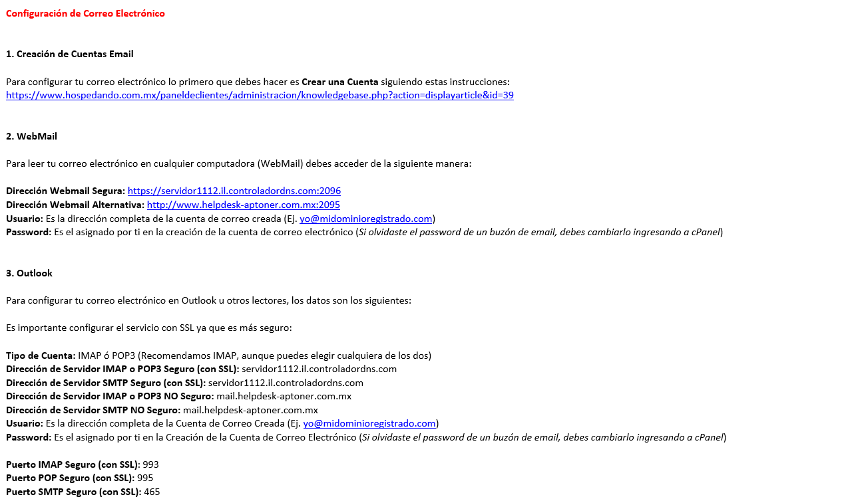
Adriana Granillo | licitaciones1@aptoner.com.mx | aptoner76
Elizabeth Sandoval | licitaciones@aptoner.com.mx | aptoner77
Brissa Perez | cxp@aptoner.com.mx | aptoner78
Edith Molinar | contabilidad3@aptoner.com.mx | aptoner79
Ninfa Muñoz | proyectos_especiales@aptoner.com.mx | aptoner80
Laura Parra | compras2@aptoner.com.mx | aptoner81
Miriam Torres | reclutamiento@aptoner.com.mx | aptoner82
Ivet Arreola | rh@aptoner.com.mx | aptoner83
Adriana Trujillo | coord_rh@aptoner.com.mx | aptoner84
Adriana Nuñez | ventas1@aptoner.com.mx | aptoner85
Maru Manini | ventas2@aptoner.com.mx | aptoner86
Sonia Solis | coord_ventas@aptoner.com.mx | aptoner87
Lucia Torres | almacen@aptoner.com.mx | aptoner88
Yessenia Contreras | almacen1@aptoner.com.mx | aptoner90
Carlos Murillo | produccion@aptoner.com.mx | aptoner89
Barara Alfaro | contabilidad4@aptoner.com.mx | aptoner91
Daniela Aguirre | contabilidad@aptoner.com.mx | aptoner92
Pauline Rios | finanzas@aptoner.comm.mx | aptoner93
Jesus Morales | jmoralesh50@gmail.com | sereke72 | CODEP
Angelica Alcantara | co16codep@gmail.com | codep73
Abigahil Trevizo | controlobra@codep.com.mx | codep74
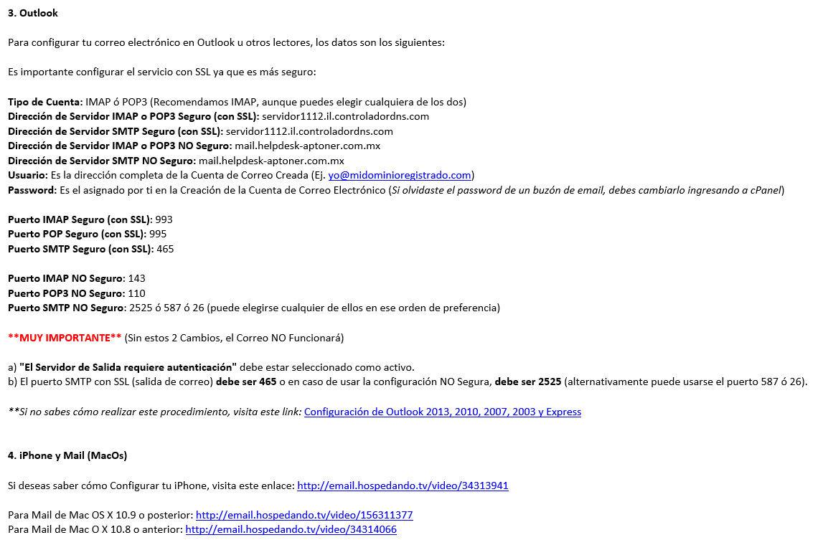
Adriana Marquez | maquinaria@codep.com.mx | codep75
Alejandro Nuñez | residentegeneral@codep.com.mx | codep76
Juan Gillio | combustibles@codep.com.mx | codep77
Michelle Flores | ventas@placara.com | placara72 | PLACARA
Jennifer Franco | compras2@placara.com | placara73
Margarita Salas | gerencia@placara.com | placara74
Cyndi Montiel | compras@aptoner.com.mx | aptoner72 | APTONER

ADMINISTRADORES Y SOPORTE |  |  |  |  | mail.helpdesk-aptoner.com.mx

ADMINISTRADOR | sistemas1@aptoner.com.mx | 271091
ADMINISTRADOR | sistemas@aptoner.com.mx | aptoner72
SOPORTE/MESA DE AYUDA | support@helpdesk-aptoner.com.mx | aptoner72
SOPORTE/MESA DE AYUDA | support2@helpdesk-aptoner.com.mx | aptoner74
SOPORTE OUTSOURCING | support3@helpdesk-aptoner.com.mx | aptoner72
Personalizado Sacc/todo en uno | admin@helpdesk-aptoner.com.mx | aptoner72
ATENCION AL SISTEMA DE TICKETS | atencion@helpdesk-aptoner.com.mx | aptoner72

Correo | Password
noreply@helpdesk-aptoner.com.mx | helpdesk.2018

HELPDESK-APTONER v2.0(Nueva)
Correo | Password | Equipo | Usuario
admin | 271091 | Sistemas | Meny Sotto

NUEVA MESA DE AYUDA 2018

Nombre | Contraseña | Correo | Usuario | Observacion
Compras - Laura Parra | compras72 | compras2@aptoner.com.mx | laura
Proyectos Especiales - Ninfa Muñoz | proyectos72 | proyectos_especiales@aptoner.com.mx | ninfa
Ranchos - Lily Ramos | eldalu72 | charolais@eldalu.com | lily
Coordinadora de RH - Miriam | aptoner95 | coord_rh@aptoner.com.mx | Miriam
Aux. RH - Ivet Arreola | iveth72 | rh@aptoner.com.mx | Iveth
Coordinadora de Finanzas - Pauline | finanzas72 | finanzas@aptoner.com.mx | Pauline
Cuentas por Pagar - Magda | magda72 | cxp@aptoner.com.mx | Magda
Cuentas por Cobrar - Edith | edith72 | cxc@aptoner.com.mx | Edith
Administrador del Sistema | 271091 | administrador@helpdesk-aptoner.com.mx | Meny
HelpDesk Support | 40793 | support@helpdesk-aptoner.com.mx | Efren
HelpDesk Support 2 | aptoner72 | sistemas@helpdesk-aptoner.com.mx | kevin
Coordinador de Operaciones - Ing. Murillo | aptoner72 | coord_operaciones@aptoner.com.mx | operaciones
Licitaciones - Elizabeth Sandoval | aptoner77 | licitaciones@aptoner.com.mx | Elizabeth
Licitaciones - Adriana Granillo | aptoner76 | licitaciones1@aptoner.com.mx | adriana
Licitaciones - Reyna Orozco | aptoner75 | licitaciones2@aptoner.com.mx | reyna
Servicio al Cliente - Sonia Solis | aptoner78 | servicioalcliente@aptoner.com.mx | sonia
Maru manini | aptoner79 | ventas2@aptoner.com.mx | maru
Coordinador de Ventas - Rocio | aptoner80 | coord_ventas@aptoner.com.mx
Atencion al cliente - Carla | aptoner81 | atencion_clientes@aptoner.com.mx | karla
Coordinadora de Almacen - Lucy | aptoner82 | almacen@aptoner.com.mx | lucy
Coord. de Produccion - Lupillo | aptoner84 | produccion@aptoner.com.mx | produccion
Ventas Placara - Michelle Flores | placara72 | ventas@placara.com
Compras - Jennifer Franco | placara73 | compras2@placara.com | jennifer
Coordinadora Narato - Jazmin | placara74 | compras@placara.com
Coord. de Contabilidad | conta72 | contabilidad@aptoner.com.mx | daniela
Aux. Contable - Karla | conta73 | contabilidad3@aptoner.com.mx
Aux. Contable - Diana | conta74 | contabilidad2@aptoner.com.mx
compras@aptoner.com.mx | compras74 | compras@aptoner.com.mx | sindia
test@helpdesk-aptoner.com.mx | helpdesk.2018
Gerencia - Lic. Lorenzo | lorenzo72 | lorenzo@aptoner.com.mx | lorenzo
coord_proyectos@aptoner.com.mx | aptoner78 | coord_proyectos@aptoner.com.mx | cesar
coord_ventas@aptoner.com.mx | ventas72 | coord_ventas@aptoner.com.mx | jenifer jaloma
PRUEBAS |  | usuario | pass
test-admin@helpdesk-aptoner.com.mx | helpdesk.2019 | test-admin | test-admin
CONSTRUCTORA KM

compras@constructorakm.com | km72 | compras@constructorakm.com | marta
controlobra@constructorakm.com | obra72 | controlobra@constructorakm.com | abby
combustibles@constructorakm.com | km73 | combustibles@constructorakm.com | juan
proyectos@constructorakm.com | arqui72 | proyectos@constructorakm.com | arquitectura

SUCURSALES APTONER

americas@aptoner.com.mx | americas72 | americas@aptoner.com.mx | Jania
venus@aptoner.com.mx | venus72 | venus@aptoner.com.mx | Claudia
zarco@aptoner.com.mx | zarco72 | zarco@aptoner.com.mx | Perla
parral@aptoner.com.mx | parral72 | parral@aptoner.com.mx | Lucy

